Nominal
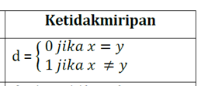
Object Identifier | test-1 (nominal) | test-2 (ordinal) | test-3 (numeric)
1 | B | excellent | 80
2 | D | fair | 50
3 | A | good | 90
4 | B | excellent | 75
5 | B | fair | 82
6 | C | good | 65

Hasil Matriks :
 | 0 | 1 | 1 | 0 | 0 | 1
 | 1 | 0 | 1 | 1 | 1 | 1
 | 1 | 1 | 0 | 1 | 1 | 1
 | 0 | 1 | 1 | 0 | 0 | 1
 | 0 | 1 | 1 | 0 | 0 | 1
 | 1 | 1 | 1 | 1 | 1 | 0

